©一周进步
©版权声明 B站的小伙伴你好，感谢遇见爱学习的你，如果想了解更多内容，可以点击右侧图片进入一周进步官网，里面有更多知识等你学习👉 此外，还需要严肃的和大家声明几点： 本课程虽然在B站免费提供给大家，但版权仍归一周进步所有，未经书面同意私自录制、转载传播等行为均属侵权行为。 一周进步官网平台上所有内容，包括但不限于视频、文字、图片均由一周进步或其他权利人依法拥有其知识产权，包括但不限于著作权、商标权、专栏权等。未经一周进步的明确书面特别授权，任何人不得为任何目的使用以及向任何自然人或单位提供出售、营销、出版或利用一周进步官网上提供的任何内容或服务。 如有违反者，将承担由此给一周进步或其他权利人造成的一切损失。 祝大家学习愉快 | 

开始


开始吧 >

1、排序&筛选
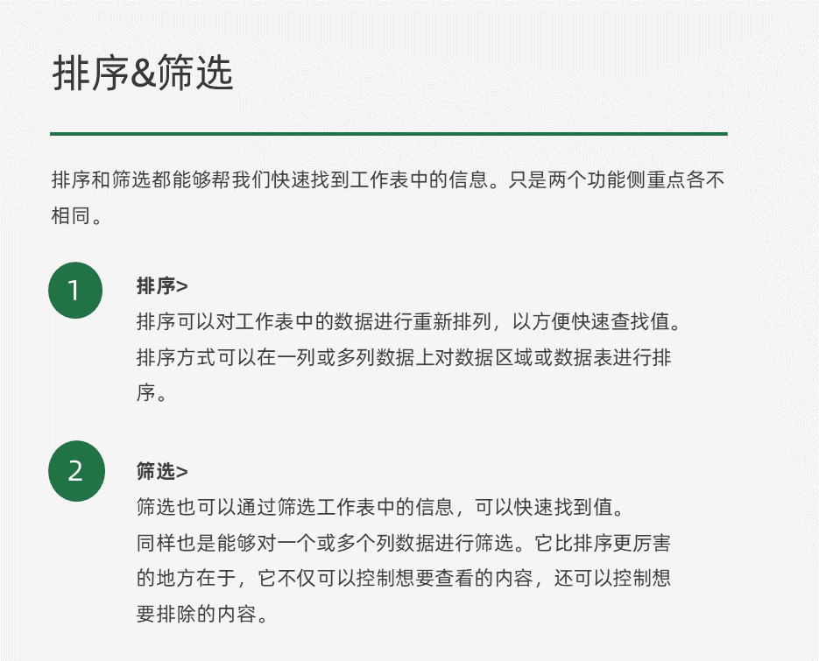

• 根据工资大小进行降序排序
姓名 | 工资
员工1 | 5848
员工2 | 4303
员工3 | 6674
员工4 | 5403
员工5 | 4489
员工6 | 4489
员工7 | 5693

• 根据姓名笔画进行降序排序
姓名 | 工资
若梦 | 5848
小玉 | 4303
泰花 | 6674
壹壹 | 5403
周周 | 4489
进进 | 4489
步步 | 5693

• 根据运营部、编辑部、综合部的顺序排序
姓名 | 部门 | 工资
若梦 | 运营部 | 5848
小玉 | 运营部 | 4303
泰花 | 编辑部 | 6674
壹壹 | 运营部 | 5403
周周 | 综合部 | 4489
进进 | 综合部 | 4489
步步 | 编辑部 | 5693
小壹 | 运营部 | 7936
小周 | 运营部 | 5713
小进 | 编辑部 | 5572
小步 | 编辑部 | 6247

• 筛选出工资最高的前5名同事
姓名 | 工资
同事1 | 5848
同事2 | 4303
同事3 | 6674
同事4 | 5403
同事5 | 4489
同事6 | 4489
同事7 | 5693
同事8 | 7936
同事9 | 5713
同事10 | 5572
同事11 | 6247

• 筛选出姓名中包含“壹”和“周”的同事
姓名 | 工资
若梦 | 5848
小玉 | 4303
泰花 | 6674
壹壹 | 5403
周周 | 4489
进进 | 4489
步步 | 5693
小壹 | 7936
小周 | 5713
小进 | 5572
小步 | 6247

